Sheet1
课题：关于车间备件库管理系统的智能化项目搭建提报
一 背景
随着企业设备规模扩大，备件种类及数量激增，传统人工管理模式面临以下痛点： 1.效率低下：手工记录易出错，查询耗时长； 2.信息孤岛：各部门数据不互通，库存状态不透明； 3.成本浪费：库存积压或短缺频发，缺乏动态预警机制。 为此，急需通过数字化手段重构备件管理体系，实现全生命周期智能化管控。

二 现状
当前备件管理主要依赖Excel表格及纸质台账，存在以下问题： 1. 数据更新滞后：出入库记录需手动录入，时效性差； 2. 追溯困难：历史操作无完整日志，责任划分不清晰； 3. 缺乏智能分析：库存变动无法实时监控。

三.解决思路
基于“Python+SQLite+Tkinter实现全流程可溯源+数据驱动决策”理念，构建智能备件库管理系统： 核心功能模块化：涵盖入库、出库、导入、导出、搜索、日志、钉钉通知等全流程； 多终端协同：支持PC端与移动端实时同步，打破信息壁垒。 每一条信息的改边都会进行日志的记录， 同时进行对钉钉群消息的机器人激活，进行群消息推送。

四. 实施方案
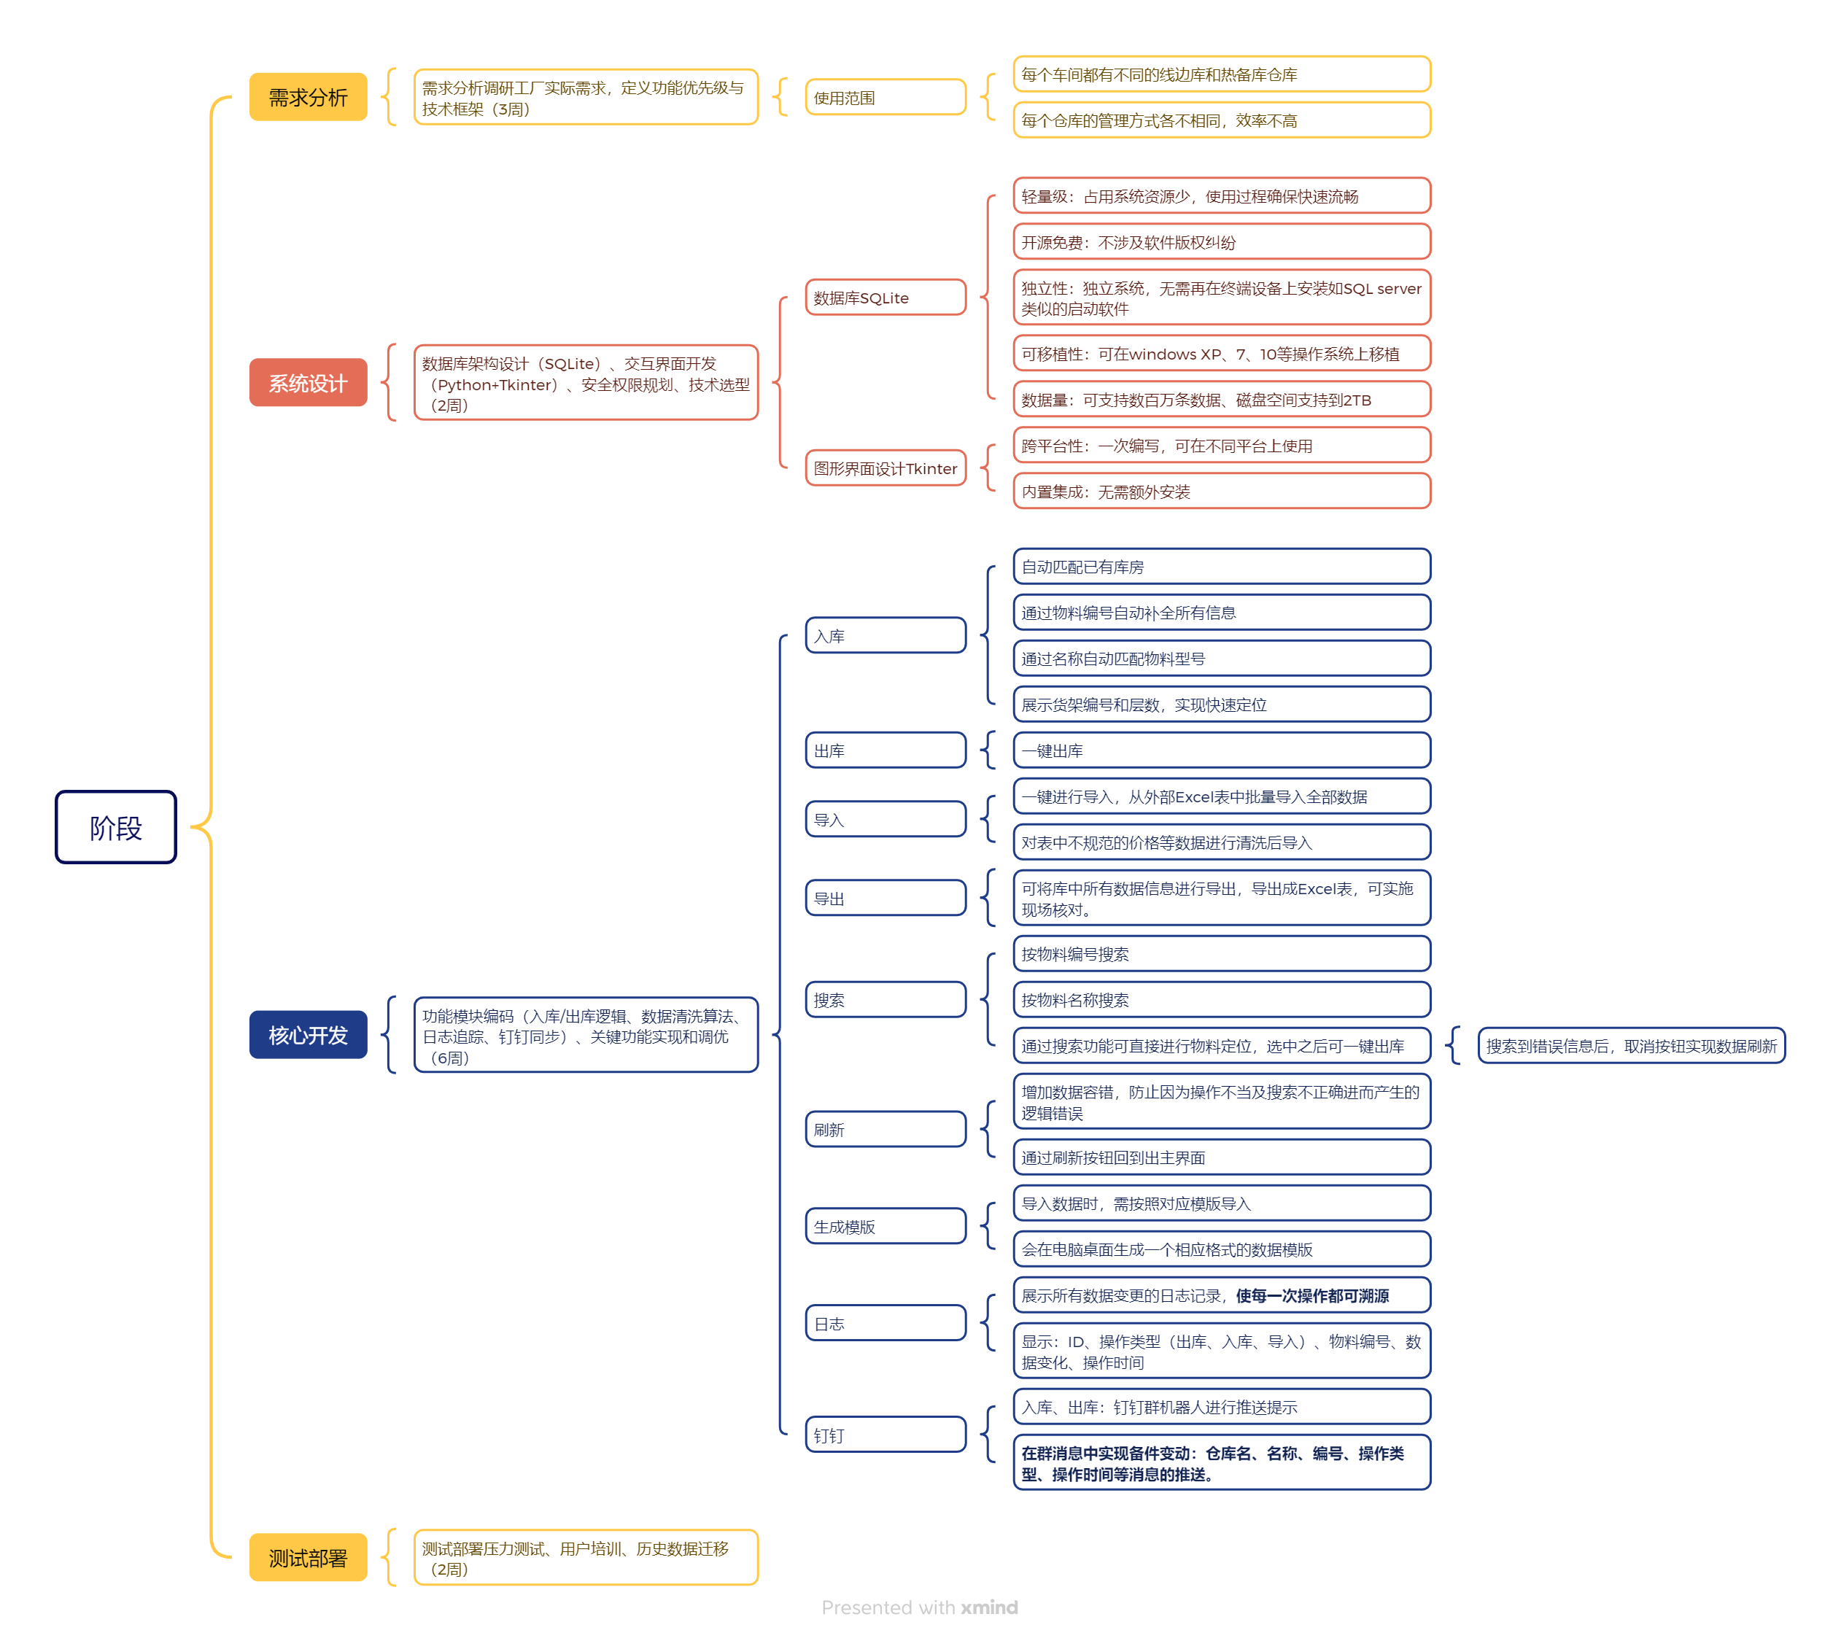

五、关键技术

六 投入产出分析
投入 |  |  |  |  |  |  | 产出 |  |  |  |  |  |  |  | 投资回收期
序号 |  | 物资 |  |  | 金额 |  | 人力节省：6人/月→1人/月 节省工时6小时/次 年损耗减少2万元 |  |  |  |  |  |  |  | 0.3年
1 |  | 系统运维 |  |  | 2000
2 |  | 服务器费用 |  |  | 3000
合计 |  | 5,000 |  |  |  |  | 合计 |  | 20,000元
七 项目日程
序号 | 项目阶段 |  |  | 25年3-4月 |  |  |  | 25年3-4月 |  | 2025-04-01 |  |  | 2025-05-01 |  |  | 主责人
1 | 需求分析 |  |  |  |  |  |  |  |  |  |  |  |  |  |  | 武绍航
2 | 系统设计 |  |  |  |  |  |  |  |  |  |  |  |  |  |  | 武绍航
3 | 核心开发 |  |  |  |  |  |  |  |  |  |  |  |  |  |  | 武绍航
4 | 测试部署 |  |  |  |  |  |  |  |  |  |  |  |  |  |  | 武绍航

编制 |  |  | 校对 |  |  | 审核 |  |  |  |  | 审定 |  |  | 批准

 |  |  |  |  |  |  |  |  |  |  |  | 每 天 进 步 一 点 点

展示
